Faktura
FAKTURA |  |  | 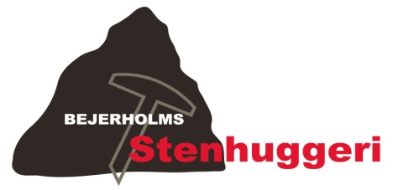
Faktureres til: | Bedemand ApS
 | Bedemandsvej 1 |  |  | Bejerholms Stenhuggeri v/René Bejerholm Poulsen
 | 4220 Korsør |  |  | Fægangen 8, 4220 Korsør, Tlf. 58 35 00 04
 |  |  |  | Nørre Allé 1, 4400 Kalundborg, Tlf. 42 76 00 04
 |  |  |  | Fax 58 35 00 33
 |  |  |  | bejerholm.stenhuggeri@gmail.com
 |  |  |  | www.bejerholms-stenhuggeri.dk
 |  |  |  | CVR-NR: 32931898
 |  |  |  | Sydbank - Reg. nr. 6821
 |  |  |  | Konto 1021974

 |  |  | DATO: | 2013-04-04
 |  |  | FAKTURANR. | 0059595959-0001
Vedrørende:
Ordrenummer 0001
Vedr. gravsten til Mathias Bejerholm Poulsen

ANTAL |  | BESKRIVELSE | ENHEDSPRIS | BELØB
1 | Sten nr. 2 (Poleret mørk halmstad hjerte) |  | 4,600.00 | 4,600.00
47 | Indhugget Bogstaver |  | 65.00 | 3,055.00
 |  |  |  | -
 |  |  |  | -
 |  |  |  | -
 |  |  |  | -
 |  |  |  | -
 |  |  |  | -
 |  |  |  | -
 |  |  |  | -
 |  |  |  | -
 |  |  |  | -
 |  |  |  | -
 | Miljøafgift 2,5 % |  |  | 191.00
 |  |  | SUBTOTAL | kr. 7,846.00
 |  |  | MOMS | 25.00%
 |  |  | SALGSMOMS | kr. 1,961.50

 |  |  | I ALT | kr. 9,807.50

Betalingsbetingelser: Netto 7 dage
Sydbank: 6821 - 1021974
"Ordrenummer og navn" bedes anført ved bankoverførsel

Hvis der er spørgsmål til denne faktura, bedes De venligst kontakt
René Bejerholm Poulsen, 58 35 00 04, bejerholm@bejerholms-stenhuggeri.dk

